画面イメージ（管理者）
画面イメージ（管理者）
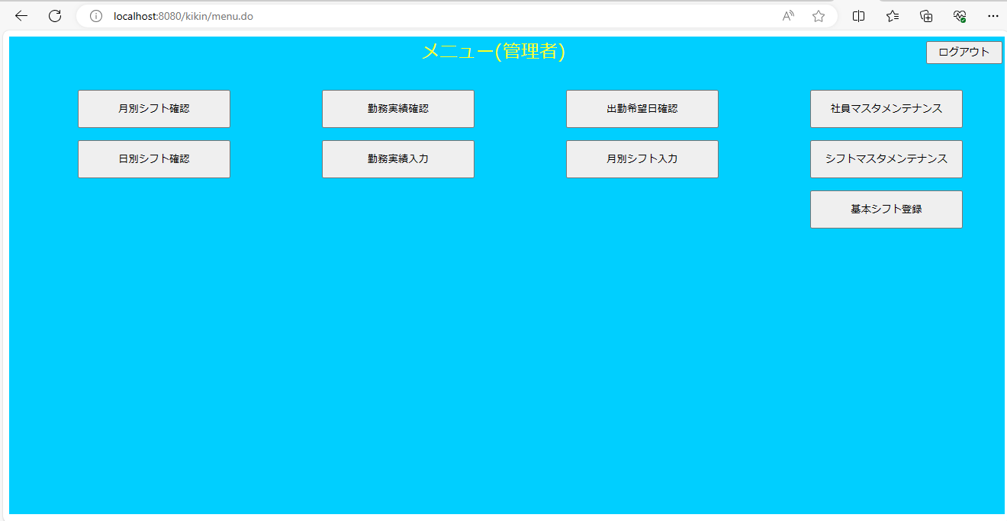

画面項目（管理者）
 | # | 項目名 | コントロール(タグ) | サイズ | 必須 | 初期値 | テーブル名 | カラム名 | ReadOnly | 備考
 | 1 | 月別シフト確認 | button | - | - | - | - | - | -
 | 2 | 日別シフト確認 | button | - | - | - | - | - | -
 | 3 | 勤務実績確認 | button | - | - | - | - | - | -
 | 4 | 勤務実績入力 | button | - | - | - | - | - | -
 | 5 | 出勤希望確認 | button | - | - | - | - | - | -
 | 6 | 月別シフト入力 | button | - | - | - | - | - | -
 | 7 | 社員マスタメンテナンス | button | - | - | - | - | - | -
 | 8 | シフトマスタメンテナンス | button | - | - | - | - | - | -
 | 9 | 基本シフト登録 | button | - | - | - | - | - | -
 | 10 | ログアウト | button | - | - | - | - | - | -

画面イメージ（一般）
画面イメージ
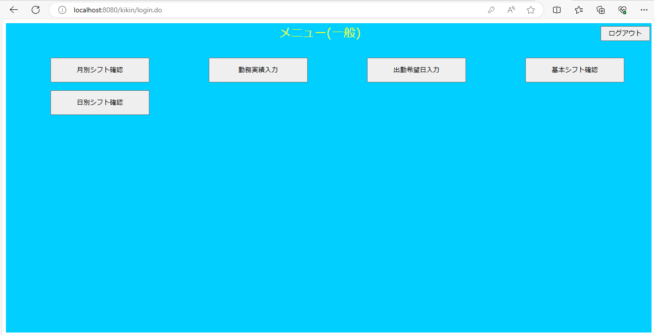

画面項目（一般）
 | # | 項目名 | コントロール(タグ) | サイズ | 必須 | 初期値 | テーブル名 | カラム名 | ReadOnly | 備考
 | 1 | 月別シフト確認 | button | - | - | - | - | - | -
 | 2 | 日別シフト確認 | button | - | - | - | - | - | -
 | 3 | 勤務実績入力 | button | - | - | - | - | - | -
 | 4 | 出勤希望日入力 | button | - | - | - | - | - | -
 | 5 | 基本シフト確認 | button | - | - | - | - | - | -
 | 6 | ログアウト | button | - | - | - | - | - | -

